DWSIM_Simulationen
Km | 0.2 | mmol/l
kcat | 1.67 | 1/s

Reactor
Property | Value | Unit | Conversions |  | Productstream
Temperature Difference | -0.18 | K | Compound | Conversion [%] | Compound | Mole Frac | Concentration [mol/l] | Concentration [mmol/l]
Heat Load | 0 | kW | Water | 0.001 | Laccase | 0.000000209 | 0.000007136 | 0.00714
Liquid residence time | 59.35 | s | ABTS_red | 88.684 | ABTS_red | 0.000015517 | 0.000067520 | 0.06752
Pressure drop | 120.00 | Pa | Oxygen | 0.907238 | ABTS_ox | 0.000001977 | 0.000529901 | 0.52990
Reaction Coordinate | 1.78E-11 | mol/s |  |  | Oxygen | 0.000423111 | 0.014449236 | 14.44924
Reaction Rate | 2.22E-06 | mol/[m3*s] |  |  | Water | 0.999559190 | 34.134943000 | 34134.94300
Reaction Heat | -2.15E-06 | kW |  |  |  |  |  | GESAMTSTROM

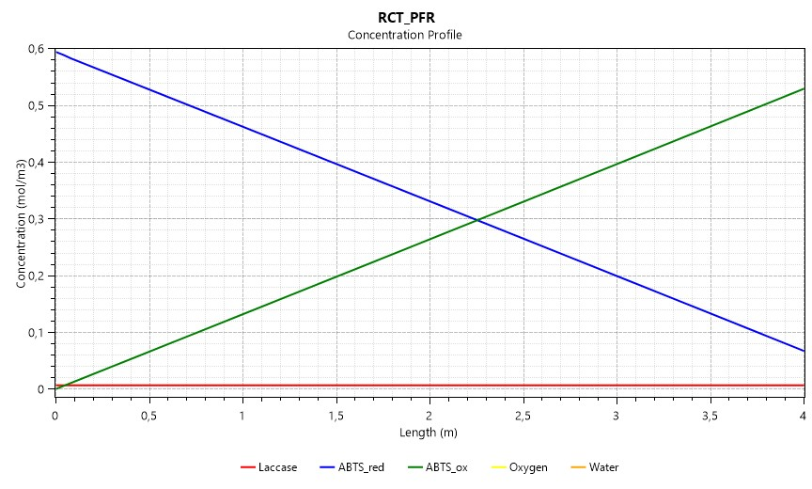
 |  |  |  |  | Reproduktion des Graphen für die Verschriftlichung
 |  |  |  |  | Zeit [s] | 0.0 | 59.4
 |  |  |  |  | c_ABTS_ox [mmol/l] | 0.000 | 0.530
 |  |  |  |  | c_ABTS_red [mmol/l] | 0.594 | 0.068
 |  |  |  |  | c_Laccase [mmol/l] | 0.007 | 0.007
Konzentrationsprofile im Reaktor

Km | 0.2 | mmol/l
kcat | y = 3.6765*(c_Subtrate)**2 - 4.1412*(c_Substrate) + 1.7947 | 1/s

Reactor
Property | Value | Unit | Conversions |  | Productstream
Temperature Difference | 0.16 | K | Compound | Conversion [%] | Compound | Mole Frac | Concentration [mol/l] | Concentration [mmol/l]
Heat Load | 0 | kW | Water | 0.000 | Laccase | 0.000000209 | 0.000007114 | 0.00711
Liquid residence time | 59.35 | s | ABTS_red | 33.569 | ABTS_red | 0.000010261 | 0.000349360 | 0.34936
Pressure drop | 120.00 | Pa | Oxygen | 0.343414 | ABTS_ox | 0.000007233 | 0.000200337 | 0.20034
Reaction Coordinate | 6.73E-12 | mol/s |  |  | Oxygen | 0.000425183 | 0.014480309 | 14.48031
Reaction Rate | 8.41E-07 | mol/[m3*s] |  |  | Water | 0.999557110 | 34.014646000 | 34014.64600
Reaction Heat | -8.13E-07 | kW |  |  |  |  |  | GESAMTSTROM

Konzentrationsprofil im Reaktor
 |  |  |  |  | Reproduktion des Graphen für die Verschriftlichung
 |  |  |  |  | Zeit [s] | 0.0 | 59.4
 |  |  |  |  | c_ABTS_ox [mmol/l] | 0.000 | 0.200
Konzentrationsprofil im Reaktor
 |  |  |  |  | c_ABTS_red [mmol/l] | 0.594 | 0.395
 |  |  |  |  | c_Laccase [mmol/l] | 0.007 | 0.007

Vergleich_DWSIM_EnzymeML_MM
Messwerte im Labor (Erste Messung aus dem EnzymeML Template vom 18.8.2021)
Zeit [s] | 0 | 1.46 | 2.92 | 4.36 | 18.98 | 20.44 | 21.9 | 23.36 | 37.96 | 39.42 | 40.88 | 42.34 | 56.94 | 58.4 | 59.86 | 61.32 | Conversion
ABTS_ox [mmol/l] | 0 | 0.021884108663 | 0.032225719949 | 0.041380695141 | 0.16282953118 | 0.17014884769 | 0.17876361846 | 0.18770225279 | 0.28453745806 | 0.29392950138 | 0.30170222689 | 0.30863290713 | 0.39251356988 | 0.40080447709 | 0.40695788478 | 0.41563742826 | 57.150780591 | 42.849219409

DWSIM Simulation mit kinetischen Parametern aus EnzymeML Template vom 18.8.2021 |  |  |  |  |  |  |  |  |  |  |  |  |  | ABTS_ox [mmol/l] | 0.40480840675 | bei 59.35 s
Zeit [s] | 0 | 59.35 |  |  | Conversion %
ABTS_ox [mmol/l] | 0 | 0.8929679 | in der Flüssigphase |  | 7.9414536082
 |  |  |  |  | 92.058546392 | ?

Parameter aus EnzymeML Template 18.8.2021 |  |  |  | Reaktionsrate nach MM
Laccase | 0.0000116 | mol/l |  | r = (c_Lacc * kcat*c_ABTS_red)/(Km+c_ABTS_red)
ABTS_red | 0.00097 | mol/l |  | r = (delta_c/delta_t)
Km | 0.0002 | mol/l
kcat | 1.67 | 1/s

Bestimmung Konzentration von ABTS ox über MM (händisch)
Zeit [s] | 0 | 1.46 | 2.92 | 4.36 | 18.98 | 20.44 | 21.9 | 23.36 | 37.96 | 39.42 | 40.88 | 42.34 | 56.94 | 58.4 | 59.86 | 61.32
ABTS_red [mol/l] | 0.00097 | 0.00094655160137 | 0.00092320207877 | 0.00090027356906 | 0.00066853642384 | 0.00064676612684 | 0.00062516327406 | 0.00060373531131 | 0.00039128330108 | 0.00037256687101 | 0.00035416316298 | 0.00033608754932 | 0.00015877314424 | 0.00014625660011 | 0.00013430998893 | 0.00012294716502 |  | ABTS_ox [mmol/l] | 0.83151687977 | bei 59.35 s
r [mol/s*l] | 1.6060547009E-05 | 1.5992823698E-05 | 1.5922576185E-05 | 1.5850693928E-05 | 1.4911162327E-05 | 1.4796474507E-05 | 1.4676686816E-05 | 1.455150755E-05 | 1.2819472653E-05 | 1.2605279471E-05 | 1.2380557301E-05 | 1.2144822266E-05 | 8.5729754292E-06 | 8.1826104007E-06 | 7.7827560997E-06 | 7.3749911403E-06 |  | 0.061451020232 | absolute Abweichung
delta_t [s] | 1.46 | 1.46 | 1.44 | 14.62 | 1.46 | 1.46 | 1.46 | 14.6 | 1.46 | 1.46 | 1.46 | 14.6 | 1.46 | 1.46 | 1.46 | 1.46 |  | 7.3902312421 | relative Abweichung
delta_c [mol/l] | 2.3448398632E-05 | 2.33495226E-05 | 2.2928509706E-05 | 0.00023173714522 | 2.1770296997E-05 | 2.160285278E-05 | 2.1427962751E-05 | 0.00021245201023 | 1.8716430074E-05 | 1.8403708028E-05 | 1.8075613659E-05 | 0.00017731440508 | 1.2516544127E-05 | 1.1946611185E-05 | 1.1362823906E-05 | 1.0767487065E-05
ABTS_ox [mmol/l] | 0 | 0.023448398632 | 0.046797921232 | 0.069726430938 | 0.30146357616 | 0.32323387316 | 0.34483672594 | 0.36626468869 | 0.57871669892 | 0.59743312899 | 0.61583683702 | 0.63391245068 | 0.81122685576 | 0.82374339989 | 0.83569001107 | 0.84705283498

Standardabweichung | 0 | 0.0015642899698 | 0.014572201283 | 0.028345735797 | 0.13863404498 | 0.15308502546 | 0.16607310747 | 0.17856243589 | 0.29417924086 | 0.30350362761 | 0.31413461013 | 0.32527954355 | 0.41871328588 | 0.4229389228 | 0.42873212629 | 0.43141540671 | 3.6197336047

KM = 0,2 mmol/l und kcat = 1,67 1/s

Anpassung der kinetischen Parameter über Solver
Km [mol/l] | 0.0002 | bleibt konstant
Zeit | nach 2.92 s | nach 21.9 s | nach 40.88 s | nach 61.32 s | BEACHTE:
kcat [1/s] | 1.1492186919 | 0.7983323669 | 0.68865699653 | 0.6214215856 | kcat nimmt mit zunehmender Zeit einen geringeren Wert an, daher ein kcat nach je 4 Zeitschritten bestimmen

Bestimmung Konzentration von ABTS ox mit angepasstem kcat
Zeit [s] | 0 | 1.46 | 2.92 | 4.36 | 18.98 | 20.44 | 21.9 | 23.36 | 37.96 | 39.42 | 40.88 | 42.34 | 56.94 | 58.4 | 59.86 | 61.32
ABTS_red [mol/l] | 0.00097 | 0.00095386386946 | 0.00093777426564 | 0.00092195212041 | 0.00081069619693 | 0.00079985113375 | 0.00078903509079 | 0.00077824862427 | 0.00068546252338 | 0.00067643377936 | 0.0006674321736 | 0.00065845818692 | 0.000577733525 | 0.00056991555626 | 0.00056212506945 | 0.00055436252882
r [mol/s*l] | 1.1052144206E-05 | 1.1020276586E-05 | 1.0987600853E-05 | 7.6098442873E-06 | 7.4281254665E-06 | 7.408248604E-06 | 7.3879907665E-06 | 6.3552123902E-06 | 6.1840712412E-06 | 6.1654833982E-06 | 6.1465662222E-06 | 5.529086433E-06 | 5.3547731077E-06 | 5.3359498697E-06 | 5.3168086515E-06 | 5.2973428697E-06
delta_t [s] | 1.46 | 1.46 | 1.44 | 14.62 | 1.46 | 1.46 | 1.46 | 14.6 | 1.46 | 1.46 | 1.46 | 14.6 | 1.46 | 1.46 | 1.46 | 1.46
delta_c [mol/l] | 1.6136130541E-05 | 1.6089603816E-05 | 1.5822145229E-05 | 0.00011125592348 | 1.0845063181E-05 | 1.0816042962E-05 | 1.0786466519E-05 | 9.2786100898E-05 | 9.0287440122E-06 | 9.0016057613E-06 | 8.9739866844E-06 | 8.0724661922E-05 | 7.8179687373E-06 | 7.7904868098E-06 | 7.7625406312E-06 | 7.7341205898E-06
ABTS_ox [mmol/l] | 0 | 0.016136130541 | 0.032225734357 | 0.048047879586 | 0.15930380307 | 0.17014886625 | 0.18096490921 | 0.19175137573 | 0.28453747662 | 0.29356622064 | 0.3025678264 | 0.31154181308 | 0.392266475 | 0.40008444374 | 0.40787493055 | 0.41563747118

Standardabweichung | 0 | 0.0057479781219 | 1.4407916388E-08 | 0.0066671844448 | 0.0035257281097 | 1.855300466E-08 | 0.0022012907454 | 0.0040491229324 | 1.8565256221E-08 | 0.00036328074257 | 0.00086559951256 | 0.002908905954 | 0.00024709487879 | 0.0007200333481 | 0.00091704576926 | 4.291853406E-08 | 0.028213359004
 |  |  | 0.0057479925298 |  |  |  | 0.012394221853 |  |  |  | 0.0052780217528 |  |  |  |  | 0.0047931228686

Vergleich: kcat
Auftragung Substratkonzentration über kcat
ABTS_red [mol/l] |  | 0.00093777427898 | 0.00078903511012 | 0.00066743219229 | 0.00055436254673
ABTS_red [mol/m^3] |  | 0.93777427898 | 0.78903511012 | 0.66743219229 | 0.55436254673
kcat |  | 1.1492182155 | 0.7983323669 | 0.68865699653 | 0.6214215856

 |  |  |  |  |  | Gleichung für kcat in den Script Manager integrieren
 |  |  |  |  |  | y = 3.6765*(c_Subtrate)**2 - 4.1412*(c_Substrate) + 1.7947

DWSIM Simulation mit angepasster katalytischer Aktivität
Zeit [s] | 0 | 59.35 |  |  | 0.080810866753 | absolute Abweichung zum Laborwert
ABTS_ox [mmol/l] | 0 | 0.32399754 | in der Flüssigphase |  | 24.941814914
Vergleich: DWSIM und MM
Vergleich: DWSIM und Laborversuch

